DISP21 CONTRACTUELS 2C
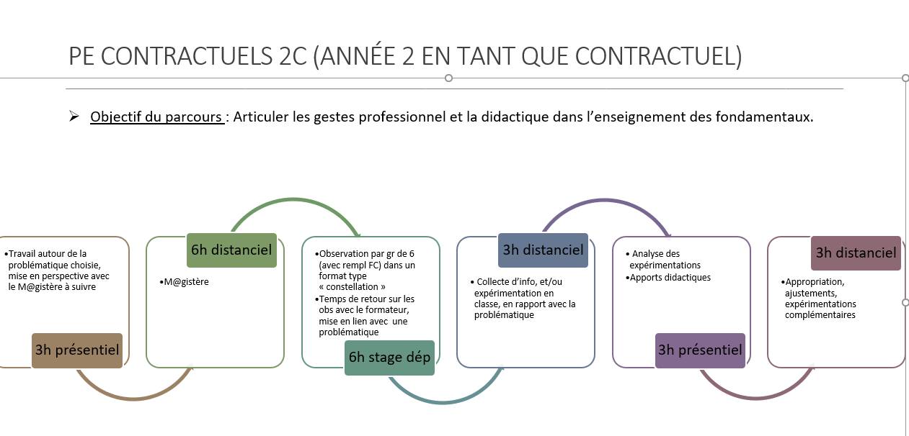
 | Dispositif sur GAIA 23D0680021 CONTRACTUELS 2C AP ENTREE DANS LE METIER
Numéro du Module sur GAIA | TITRE DU MODULE | Description du contenu (informations particulières) | Modalité | description du public cible | nombre de places
39708 | Parcours contractuels 2C (deuxième année en tant que contractuels) | Un stage avec remplacement d'une journée 18h de formation dans le cadre des ORS | hybride | Enseignants contractuels 2C (deuxième année en tant que contractuels) | seront transmis par les formateurs

DISP22 T1-AP DEPART ENTREE MET
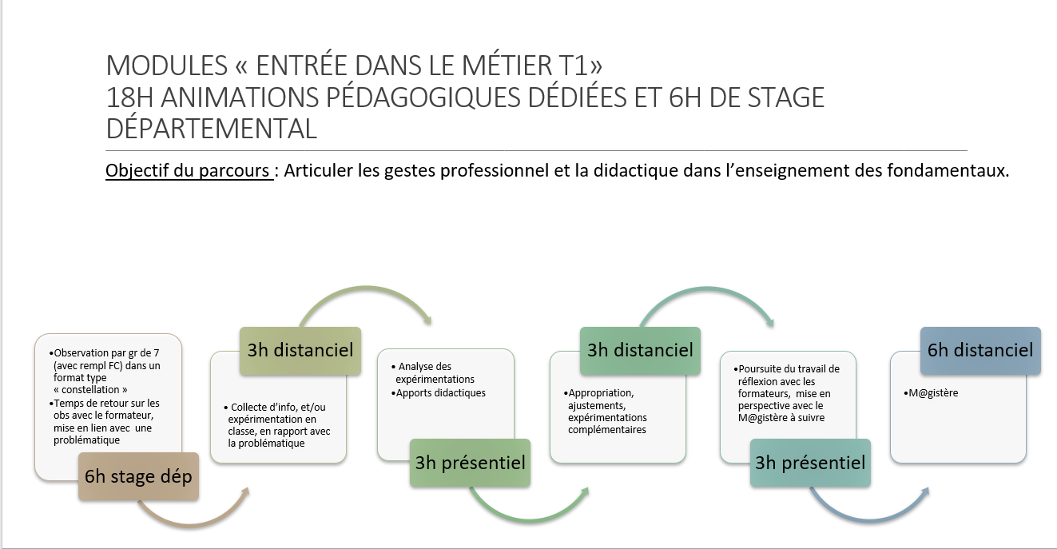
 | Dispositif sur GAIA 23D0680022 T1 AP ENTREE DANS LE METIER
Numéro du Module sur GAIA | TITRE DU MODULE | Description du contenu (informations particulières) | Modalité | description du public cible | dates et lieux
39709 | Parcours T1 | Un stage avec remplacement d'une journée 18h de formation dans le cadre des ORS | hybride | Enseignants T1 | seront transmis par les formateurs

